ResultatanalysEXEMPEL
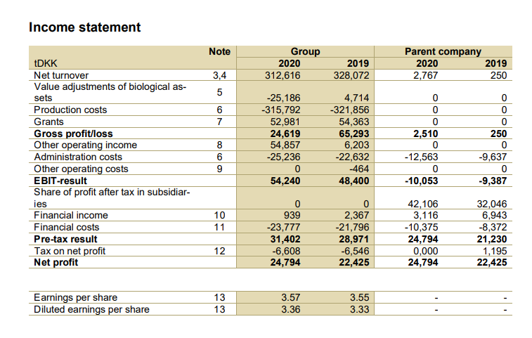
 | 0

RESULTATRÄKNING enh. tDKK |  | 1.1-31.12.2020 |  | 1.1-31.12.2019 | 2020 | 2019
OMSÄTTNING
Övriga rörelseintäkter(försäljning av egend.) |  |  |  |  |  |  |  | Tillväxt |  |  | -4.71% |  | (omsättning t - omsättning t-1)/omsättning t-1
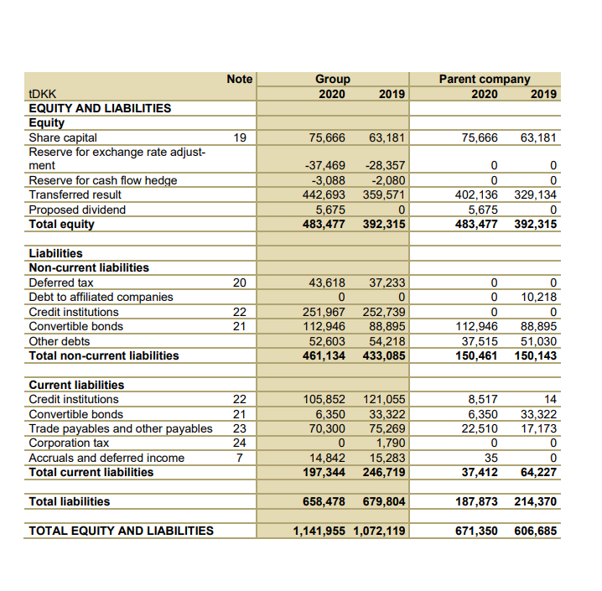
Stöd |  |  |  |  |  |  |  | Vinstmarginal |  |  | 7.93% |  | Nettoresultat/omsättning
Material och tjänster |  |  |  |  |  |  |  | Rörelsevinstmarginal |  |  | 17.35% |  | Rörelseresultat/omsättning
Material, förnödenheter och varor |  |  |  |  |  |  |  | Driftsbidrag % |  |  | 32.05% |  | EBITDA (Rörelseresultat före abskrivningar)omsättning
Inköp under räkenskapsperioden |  |  |  |  |  |  |  | ROE |  |  | 5.13% |  | resultat/eget kapital
Lagerförändring |  |  |  |  |  |  |  | ROA |  |  | 2.17% | 0.021711888822 | resultat/totalt kapital (kan också vara resultat före räntekostnader
Personalkostnader |  |  |  |  |  |  |  | ROI |  |  | 4.48% |  | resultat / räntebärande kapital (alltså eget kapital+räntebärande skulder)
Löner och arvoden |  |  |  |  |  |  |  | Kapitalomsättningshastighet, tot.tillgångar |  |  | 0.27 | ggr | Totalt kapital/omsättningen, åtminstone 1 gång
Avskrivningar och nedskrivningar |  |  |  |  |  |  |  | Kundfordringarnas omloppstid |  |  | 43.08 | Dagar | Kundfordringarnas omloppstid borde vara på samma nivå från år till år ifall det inte är nåt lurt, indikation på om allt står rätt till, allt kan också stå rätt till t.ex. Vid ekonomisk kris när kiunderna inte kan betala direkt
Avskrivningar enligt plan |  |  |  |  |  |  |  | Leverantörsskuldernas omloppstid |  |  | 81.25 | Dagar
Övriga rörelsekostnader |  |  |  |  |  |  |  | Kassalikviditet |  |  | 0.56 | norm:1 | Finansieringstillgångar/kortfristiga skulder
RÖRELSEVINST (-FÖRLUST) EBIT |  |  |  |  |  |  |  | Balanslikviditet |  |  | 0.95 | norm:2 | (Finansieringstillgångar+omsättningstillgångar)/kortfristiga skulder
Finansiella intäkter och kostnader |  |  |  |  |  |  |  | Soliditet |  |  | 42.34% |  | EK/TK
Övriga ränteintäkter och finansiella intäkter |  |  |  |  |  |  |  | Skuldsättningsgrad (till totalt kapital) |  |  | 57.66% |  | FK/TK
Räntekostnader och övr. finansiella kostnader |  |  |  |  |  |  |  | P/E-tal |  |  |  |  | Price to Earnings
VINST (FÖRLUST) FÖRE SKATTER
Inkomstskatt
RÄKENSKAPSPERIODENS VINST (FÖRLUST)
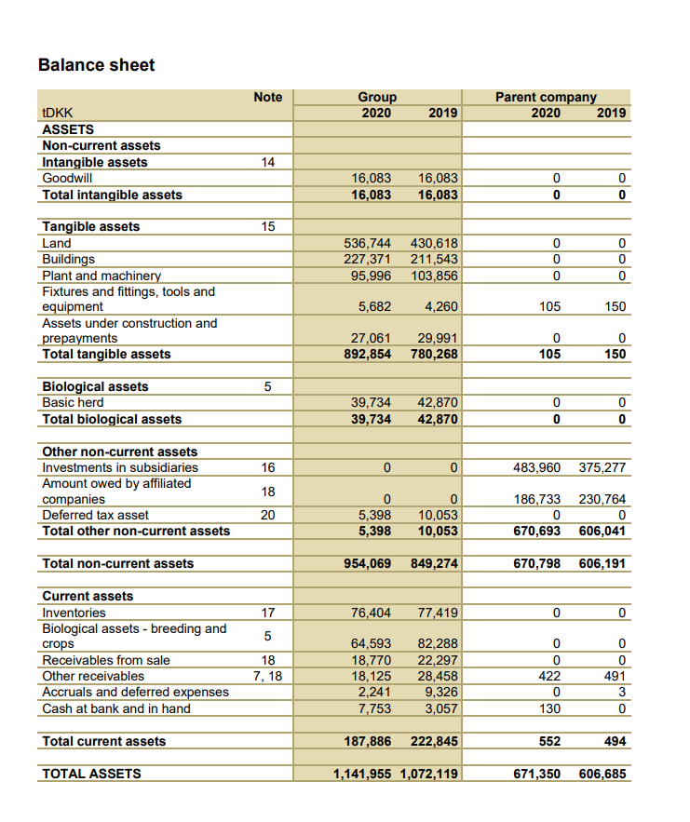
BALANSRÄKNING | 31.12.år 2020 |  | 31.12.år 2020 |  |  |  |  | 7566642 | Antal aktier
A k t i v a
BESTÅENDE AKTIVA
Immateriella tillgångar
Immateriella rättigheter
Goodwill
Materiella tillgångar
Mark- och vattenområden
Byggnader |  |  |  |  |  |  |  | 1.34 | 1.69 | 0.26119402985 | 0.017412935323
Maskiner och inventarier
RÖRLIGA AKTIVA
Omsättningstillgångar
Färdiga produkter/Varor
Fordringar
Kortfristiga
Kundfordringar
Resultatregleringar
Kassa och bank
Aktiva sammanlagt |  | 0.00 |  | 0.00
Passiva
EGET KAPITAL
Aktiekapital |  |  |  |  |  |  | https://www.firstfarms.dk/fileadmin/AArsrapporter/Annual_report_2020.pdf
Balanserad vinst (förlust) från tidigare räk.per.
Räkenskapsperiodens vinst (förlust)
FRÄMMANDE KAPITAL
Långfristigt
Skulder till kreditinstitut
Kortfristigt
Skulder till kreditinstitut
Skulder till leverantörer
Resultatregleringar
Passiva sammanlagt |  | 0.00 |  | 0.00

